Sheet1

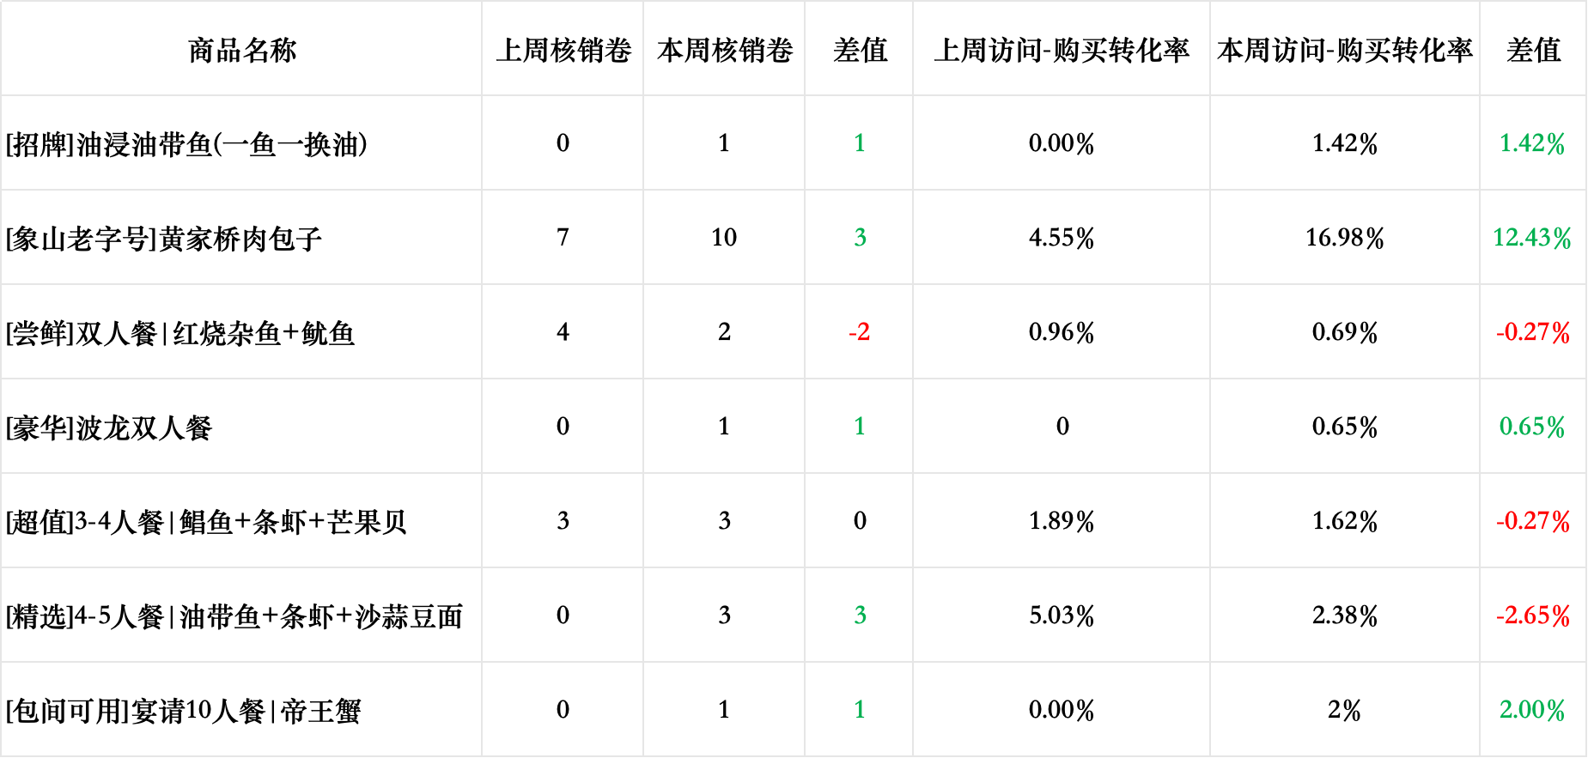
朱桢象山小海鲜周报数据复盘
一、经营分析：
线上营业额5.05（-0.79）万，购买人数共66（-26）人，线上营业额超越商圈同行均值
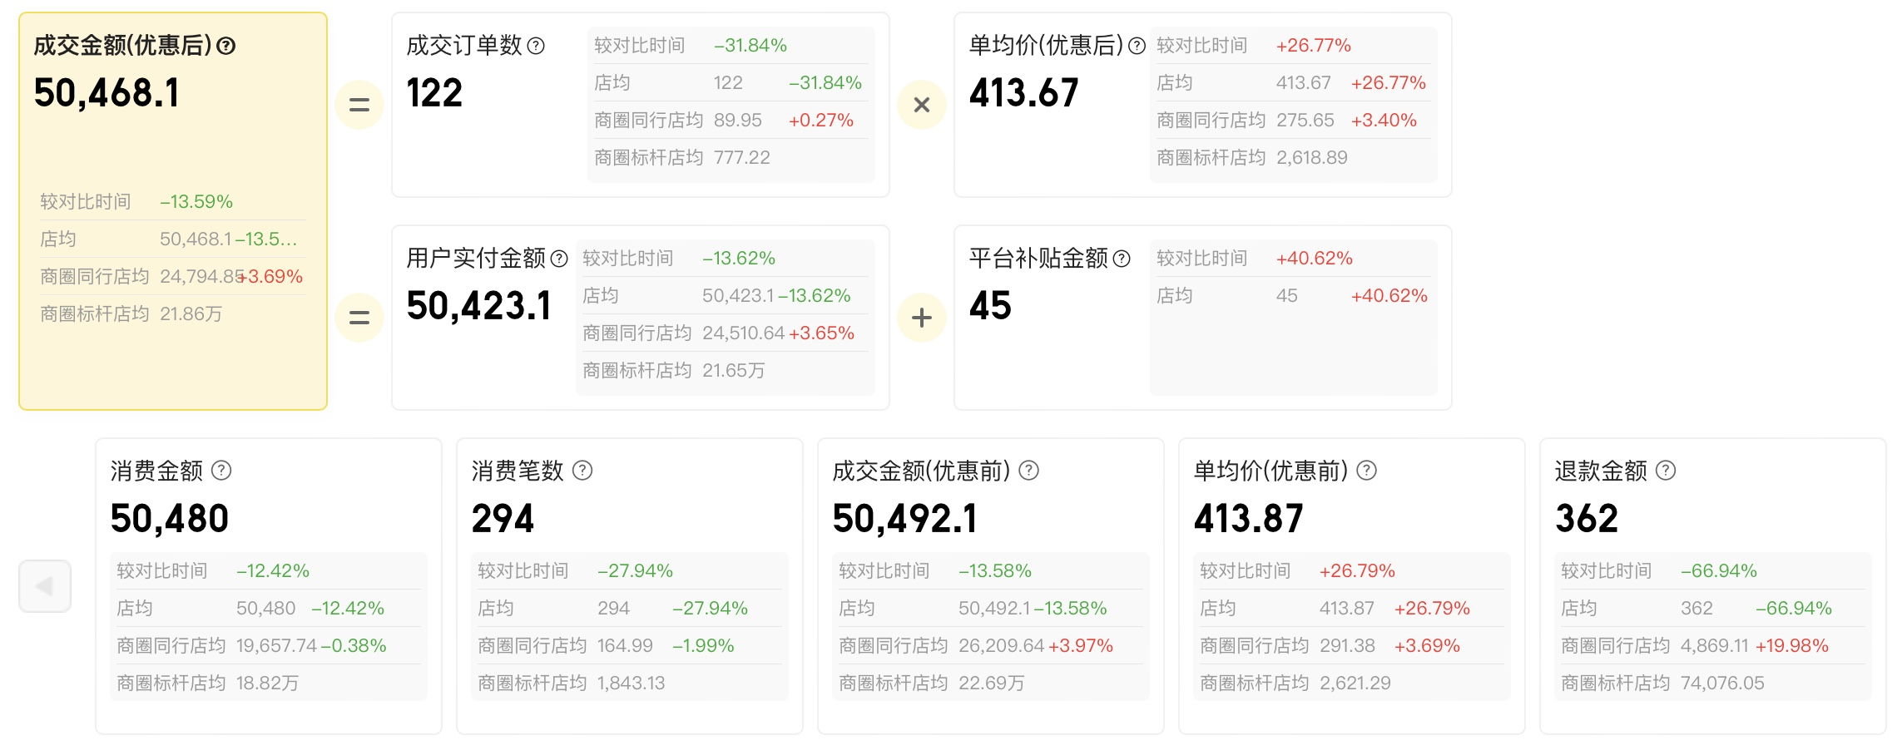
超过商圈同行均值
线上消费


二、门店核心指标分析：
门店本周的除搜索频道的曝光微增之外,美食频道和首页信息流的曝光都略微有所降低；访问人数各渠道都有所降低；本周的线上购买、收藏、打卡降幅明显,需注意 1、曝光：2.38w（-0.11w），环比-4.2% 2、访问：2688（-398），环比-14.8% 3、购买：66（-26）人，环比-30.52% 4、收藏打卡：收藏-49.39%，打卡-40.4% 5、top3流失去向门店：每鲜海鲜火锅集市（上海首店)、兴鲜港海鲜大排档、小齐海鲜·本帮菜（上海首店）

曝光人数

访问人数

购买人数

三、推广分析：
本周推广花费共1248（-484）元，日均178元，订单量36个, 订单成本35元/单 商圈同行推广均值约2000/周,门店目前推广通花费排名74,曝光排名83,点击排名59 从“花费排名74→曝光排名→83点击排名59”能看出门店目前推广性价比较高,转化还不错,但是门店目前或去的曝光较少,这可能和门店自身热度、门店权重或门店品类热度相关
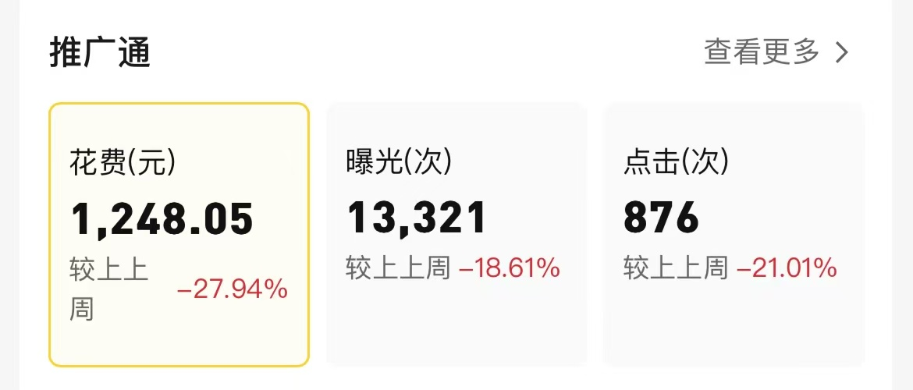
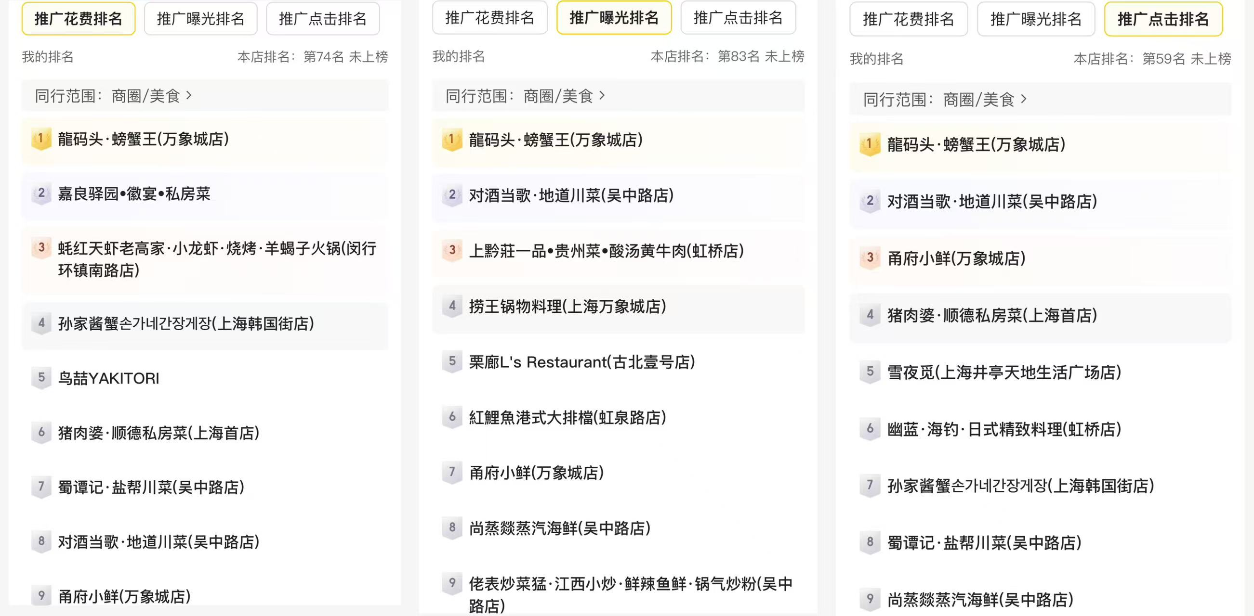
四、评价星级
门店本周星级、榜单无变化，本周好评率下降，评价总量降低，优质评价降低，消费后评价降低，需持续推进 点评评价：新增评价共28（-17）条，好评率93%，消费后评价9（-3），优质评价8（-11） 点评评分：星级4.4，口味分4.4(+0.1)，环境分4.2(+0.1)，服务分4.3，食材分4.4(-0.1) 点评榜单： 虹桥镇鱼鲜海鲜热门榜：第5名 虹桥镇鱼鲜海鲜好评榜：第5名 虹桥镇鱼鲜海鲜打卡人气榜：第4名 美团榜单: 虹桥镇鱼鲜海鲜人气榜:第7名

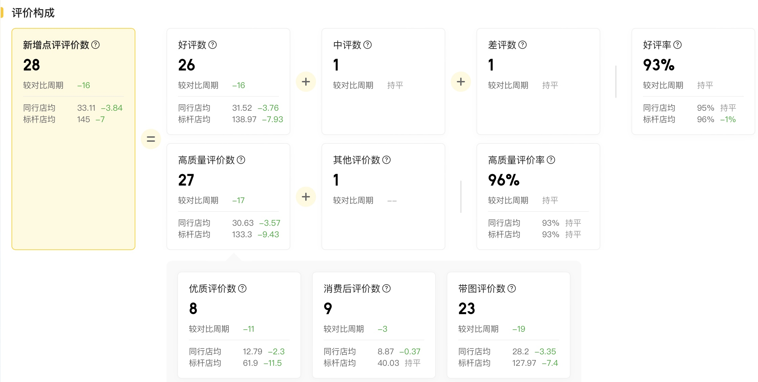
五、商品分析：
套餐+代金券整体曝光-访问转化率较为稳定,但由于线上总消费人数下降较大,导致整体访问-购买转化率有所下降 不过,门店套餐的情况本周整体是稍有所提升的,总核销量和访问-购买转化都有所提升

